Macro Comparison
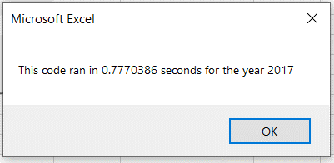
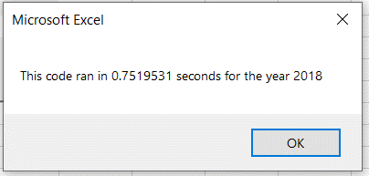
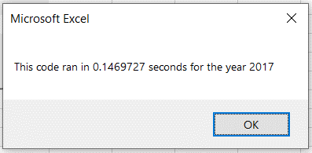
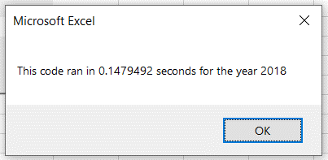
AllStocksAnalysis Macro |  |  |  |  |  | AllStocksAnalysisRefactored Macro
All Stocks (2017) |  |  | All Stocks (2018) |  |  | All Stocks (2017) |  |  | All Stocks (2018)

Ticker | Total Daily Volume | Return | Ticker | Total Daily Volume | Return | Ticker | Total Daily Volume | Return | Ticker | Total Daily Volume | Return
AY | 136,070,900 | 8.9% | AY | 83,079,900 | -7.3% | AY | 136,070,900 | 8.9% | AY | 83,079,900 | -7.3%
CSIQ | 310,592,800 | 33.1% | CSIQ | 200,879,900 | -16.3% | CSIQ | 310,592,800 | 33.1% | CSIQ | 200,879,900 | -16.3%
DQ | 35,796,200 | 199.4% | DQ | 107,873,900 | -62.6% | DQ | 35,796,200 | 199.4% | DQ | 107,873,900 | -62.6%
ENPH | 221,772,100 | 129.5% | ENPH | 607,473,500 | 81.9% | ENPH | 221,772,100 | 129.5% | ENPH | 607,473,500 | 81.9%
FSLR | 684,181,400 | 101.3% | FSLR | 478,113,900 | -39.7% | FSLR | 684,181,400 | 101.3% | FSLR | 478,113,900 | -39.7%
HASI | 80,949,300 | 25.8% | HASI | 104,340,600 | -20.7% | HASI | 80,949,300 | 25.8% | HASI | 104,340,600 | -20.7%
JKS | 191,632,200 | 53.9% | JKS | 158,309,000 | -60.5% | JKS | 191,632,200 | 53.9% | JKS | 158,309,000 | -60.5%
RUN | 267,681,300 | 5.5% | RUN | 502,757,100 | 84.0% | RUN | 267,681,300 | 5.5% | RUN | 502,757,100 | 84.0%
SEDG | 206,885,200 | 184.5% | SEDG | 237,212,300 | -7.8% | SEDG | 206,885,200 | 184.5% | SEDG | 237,212,300 | -7.8%
SPWR | 782,187,000 | 23.1% | SPWR | 538,024,300 | -44.6% | SPWR | 782,187,000 | 23.1% | SPWR | 538,024,300 | -44.6%
TERP | 139,402,800 | -7.2% | TERP | 151,434,700 | -5.0% | TERP | 139,402,800 | -7.2% | TERP | 151,434,700 | -5.0%
VSLR | 109,487,900 | 50.0% | VSLR | 136,539,100 | -3.5% | VSLR | 109,487,900 | 50.0% | VSLR | 136,539,100 | -3.5%

